maven安装
maven教程
本工程才用maven搭建，首先配置本地mavne库，下载maven,
maven 配置需要JAVA_HOME，JRE_HOME，MAVEN_HOME，CLASSPATH
这些环境变量
 | mavne下载地址url:http://maven.apache.org/download.cgi

git
github简单讲解
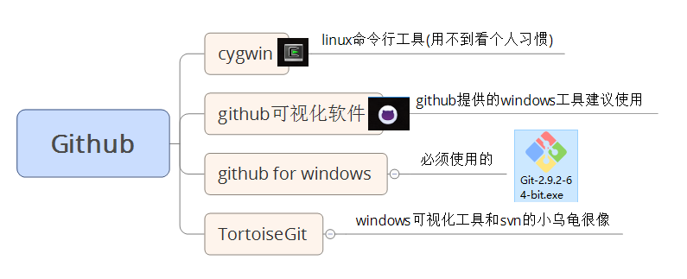

链接：http://pan.baidu.com/s/1nvlQSOD 密码：19na 工具这里都有
每次对项目进行修改时，必须格式化代码，本地测试service测试通过，方可创建分支进行提交，提交前先更新本地代码，在push，代码合并交给上级进行本人不得对代码进行合并操作

